CauTrucDonGian_AutoSar
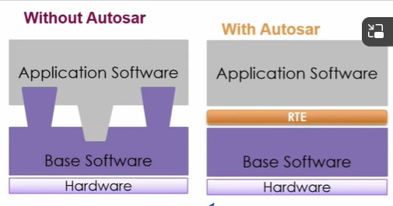

software component | được viết bởi dev

 | Function call, Event,Runnable

RTE(Run time enviroment) | sinh tự động được điều phối bởi SWC <=> BSW

 | API, Interface, Ports

Softwave bais

